Info
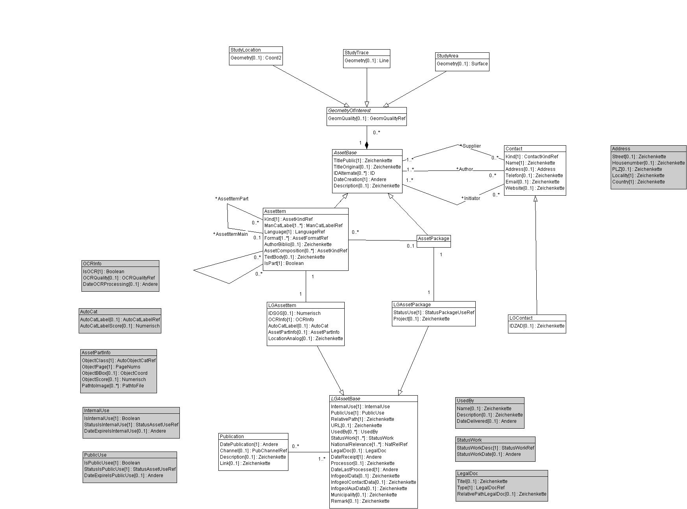
DM GeolAssets V1
Wertekataloge für das Datenmodell GeolAssets und dessen Erweiterung LG_GeolAssets für die Landesgeologie

rote Arbeitsblätter | Werte aus: | GeolAssets_V1
grüne Arbeitsblätter | Werte aus: | LG_GeolAssets_V1

Hinweise
Für sämtliche Objekte jeder Klasse wird eine UUID erzeugt
Die UUID der Objekte der Klasse "AssetItem" ersetzt die InfoGeol-Nr.
Die grau hinterlegten rechecke im UML-Diagramm stellen STRUCTUREs dar, die komplexe Datentypen abbilden

DM LG GeolAssets V1

Changes
email: Joël 23.2.2022
Betreff: FW: Notizen: Schnittstellen geolAssets-swissgeol-DMAssets
[...]
Datenbank:
- Datenbank API PostGIS für QGIS & FME auf Basis Datenmodell Assets.
- Datenmodell Assets, Anpassungen besprochen (folgt in Doc, ToDo 2).
- Datenmodell constraints für Restriction einbauen (ToDo 3)
- Lambda-IT & Opengis -> Meeting zusammen
[...]
email: Sabine 28.2.2022
Betreff: DM-Assets - AssetPartInfo
[...]
Deshalb mein Vorschlag:
AssetPartInfo umbenennen nach à AssetObjectInfo
dann ist auch sofort die Beziehung mit seinen Struktur-Attributen ObjectClass, ObjectPage etc. erkennbar
PathtoImage umbenennen nach à ObjectPath
[...]
✓

email: Joël 23.2.2022
Betreff: AW: Weiterer Change Request Datenmodell Asset | Restriktion neu Nutzung (Intern & Public)
[...]
Anpassungen Datenmodell Asset:
Die drei Attribute IsRestricted, StatusIsRestricted und DateRestricted werden ersetzt durch folgende Attribute. Die Werteliste StatusIsRestrictedRef bleibt im Inhalt gleich.
IsInternalUse[1]: Boolean
StatusInternalUse [1] : StatusIsRestrictedRef (Name der Werteliste kann unbenannt werden)
ExpireDateInternalUse [0..1]: Date
Constraint: ExpireDateInternalUse only possible when InternalUse == False
IsPublicUse [1]: Boolean
StatusPublicUse [1]: StatusIsRestrictedRef (Name der Werteliste kann unbenannt werden)
ExpireDatePublicUse [0..1]: Date
Constraint: ExpireDatePublicUse only possible when PublicUse == False
Constraint: PublicUse == True only possible when InternalUse == True
Definitionen (müssen wir noch im Detail ausarbeiten, InternalUse ist Ctrl+C von Roland):
IsInternalUse == True (frei): Frei heisst hier, dass ein Bezug zu Bund, Kanton, Gemeinde, SBB ggf. noch BLS vorliegt (= öffentliche Daten, von Bund, Kantonen, Gemeinden oder SBB in Auftrag gegeben/finanziert, bewilligt oder subventioniert [z.B. Geothermie]). Die Daten können für swisstopo intern (auch Projekte) frei weiterverwendet werden, ohne Nachfrage beim Rechteinhaber.
IsInternalUse == False (gesperrt): Gesperrt bedeutet hier, dass kein Bezug zur öffentlichen Hand besteht (= private Daten, von Privaten in Auftrag gegeben und finanziert; dies sind Private, Nagra, Privatbahnen, Universitäten, etc.). Die Nagra taucht hier auf, weil sie die Daten per Bundesgesetz zwar abgeben muss, die Nutzung und die Publikation aber nicht gesetzlich geregelt ist und zwischen Bund und Nagra separat vereinbart werden muss. Als Spezialfall soll die Nagra der Einfachheit halber als Privater betrachtet werden. Bei den privaten Daten muss swisstopo jeweils bei Bedarf eine separate Nutzungsvereinbarung abschliessen.
IsPublicUse == True (frei): Swisstopo darf (bzw. muss z.B. bei Geothermie) die Daten publizieren (Metadaten + Originalfiles)
IsPublicUse == False (gesperrt): Swisstopo darf die Daten nicht publizieren (ggf. dürfen Metadaten publiziert werden – ob dieser Aufwand betrieben werden soll, sei mal dahingestellt).
Allgemeine Bemerkungen/offene Punkte:
Über das Naming der Attribute können wir diskutieren 😉 – ich habe versucht die Formulierungen als «Positiv-Fragen» zu Formulieren und auf das Wort Restriktion zu verzichten.
Braucht es in beiden Fällen eine Möglichkeit eines ExpireDate?
Wollen wir die beiden Nutzungsrechte als Structure angeben (rein DM technisch), Inhaltlich ist dies m.E. egal?
Ggf. sind weitere Constraints evtl. nötig. Z.B. bei den ExpireDates ist es u.U nicht sinnvoll, dass das ExpireDatePublicUse anders sein soll als das ExpireDateInternalUse. Umgekehrt kann dies aber durchaus der Fall sein.
Die Definitionen müssen wir einfach, klar und deutlich Formulieren, damit keine Wiedersprüche möglich sind
Die Restriktion aus InfoGeol entspricht dem IsPublicUse, wobei es wahrscheinlich in über 80% der Fälle (persönliche Annahme) auch gleich der IsInternalUse entspricht.
[...]

✓

✓

